Dados do posto de trabalho
 | ANÁLISE ERGONÔMICA PRELIMINAR
1 | EMPRESA - CNPJ
2 | DATA
3 | UNIDADE/PLANTA
4 | SETOR
5 | CARGO
6 | FUNÇÃO
7 | NÚMERO TOTAL DE FUNCIONÁRIOS NO POSTO DE TRABALHO
8 | ANALISTA RESPONSÁVEL - documento - RG, CPF, CREA
9 | POSTO DE TRABALHO
9.1. | DESCRIÇÃO DO POSTO DE TRABALHO (BREVE DESCRIÇÃO DO AMBIENTE)
10 | ATIVIDADES DESENVOLVIDAS
10.1 | ATIVIDADE: (CAMPO PARA NOME) | Abrir campos para quantas atividades forem necessárias
 | DESCRIÇÃO DA ATIVIDADE: (PASSO A PASSO CONFORME ENTENDIMENTO DA TAREFA)
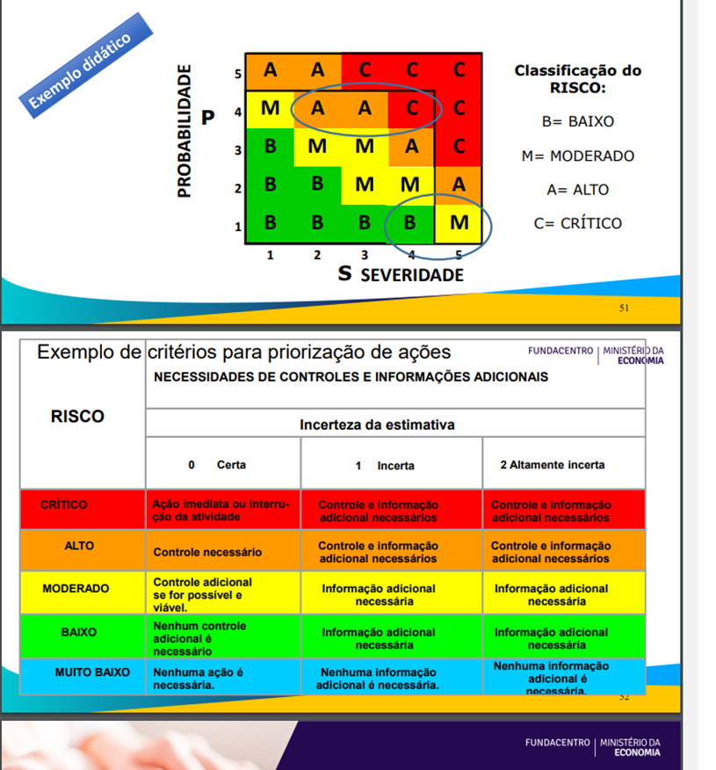
 | Perigos associados (frequencia, severidade e grau de risco)
 | Consequências potenciais
 | Sugestão de melhoria ergonômica (controles recomendados)
 | Gerar tabela
Categoria do perigo | Fontes ou situações de perigo ergonômico | Frequencia | Severidade | Grau de Risco | Possíveis lesões ou gravos à saúde | Medidas de prevenção existentes | Recomendações | Prazo | Responsável
Carga de trabalho | Ritmo de trabalho | 5 | 4 | Crítico
Biomecanica | Sobrecarga muscular |  |  | Alto
Cognitivo |  |  |  | Moderado
Ambiente |  |  |  | Baixo
 |  |  |  | Muito baixo

10.2 | ATIVIDADE: (CAMPO PARA NOME) | É o mesmo posto de trabalho? Se não, campo Posto de Trabalho e Atividade
 | DESCRIÇÃO DA ATIVIDADE: (PASSO A PASSO CONFORME ENTENDIMENTO DA TAREFA)
 | FOTOS (ESPAÇO)
 | Perigos associados (frequencia, severidade e grau de risco)
 | Consequências potenciais
 | Sugestão de melhoria ergonômica (controles recomendados)
10.3 | ATIVIDADE: (CAMPO PARA NOME) | É o mesmo posto de trabalho? Se não, campo Posto de Trabalho e Atividade
 | DESCRIÇÃO DA ATIVIDADE: (PASSO A PASSO CONFORME ENTENDIMENTO DA TAREFA)
 | FOTOS (ESPAÇO)
 | Perigos associados (frequencia, severidade e grau de risco/ação)
 | Consequências potenciais
 | Sugestão de melhoria ergonômica (controles recomendados)

 | ABNT ISO/TS 20646:2017
 | TOR TOM – Hudson Couto
 | ISO 11228
 | NR17
 | Moore&Garg
 | Suzane Rodgers
 | OCRA
 | método Deparis (Dépistage Participatif de Risques)
 | ABNT NBR ISO 11228-1
 | BARROS, E. N.C.; ALEXANDRE, N.M.C. Cross-cultural adaptation of the Nordic musculoskeletal questionnaire. International Nursing Review (INR). 2003; 50 (2): 101-08.
 | CLT
 | 58 RISCOS DA TABELA 23 E-SOCIAL
 | Radovanovic e Alexandre (2002) RADOVANOVIC, C. A. T.; ALEXANDRE, N. M. C. Desenvolvimento de um instrumento para avaliar a movimentação e transferência de pacientes: um enfoque ergonômico. Revista da Escola de Enfermagem da USP, São Paulo, v. 36 n. 3, p. 231-9, 2002.
 | Díaz D, Hernández E, Rolo G. Carga mental de trabajo. España: Ed. Síntesis; 2012.
 | NHO 11 Fundacentro
 | NR12
 | Nr15
 | NR09
 | Nr06

